对账
订单号 | 入住日期 | 离店日期 | 应收 |  |  |  | ,
999224190253393 | 2023-07-15 | 2023-07-17 | 458 | 458.00 | 3382956 | 0 | ,3382956 | 直采
999224803438235 | 2023-07-16 | 2023-07-17 | 77.17 | 77.17 | 3511716 | 0 | ,3511716 | 直采
999224819898793 | 2023-07-15 | 2023-07-17 | 104.42 | 104.42 | 3516165 | 0 | ,3516165 | 直采
999224912509647 | 2023-07-13 | 2023-07-17 | 187.58 | 187.58 | 3539503 | 0 | ,3539503 | 直采

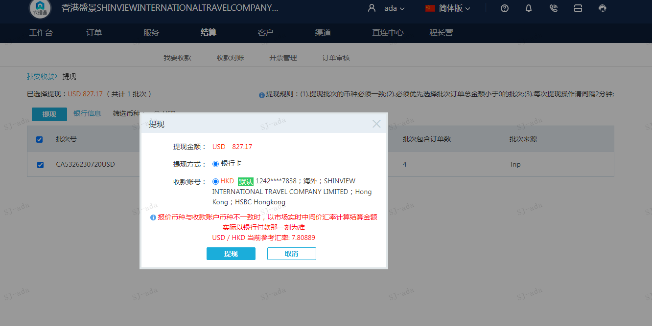
 |  |  | 827.17
 |  |  | USD 827.17

A230720091507911 | 827.17 | 6459.28
USD / HKD 当前参考汇率: 7.80889
总计：827.17 USD/ 6459.28 HKD

